상품제안서
그리드 체크미니 쿠션담요 | 상품코드: S43368

 |  |  |  |  |  |  | 02-713-8555 | www.synergygift.co.kr
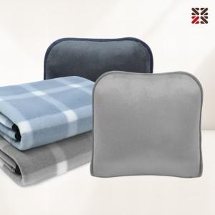

【상세/제작정보】 | <p><span style="font-size: 14pt;">※ 자수 시</span><span style="font-size: 14pt;">안에 따라 최대사이즈 및 인쇄비용이 변동 될 수 있습니다.</span>​</p>

【인쇄/포장옵션】 | 실크, 자수, 담요실크1도 / OPP(비닐)

【공급단가】 | 수량 | 50~ | 100~ | 500~ | 1,000~ | 5,000~
*VAT별도 | 단가 | 5,150원 | 4,920원 | 4,590원 | 4,490원 | 4,330원

【상품 URL】 | https://www.synergygift.co.kr:443/src/goods_detail.php?gdno=43368

